手順書
操作手順書 |  |  |  |  | 作成日時：2019/10/07-15:09:45

 | １．操作環境

 |  |  | シナリオファイル名 | C:\Users\Administrator\Desktop\動作確認手順\売上日記帳.winsnr

 | ２．操作手順

 |  | ２．１．シナリオ：売上日記帳
 |  |  | ２．１．１． [売上日記帳 ]ウィンドウ |  |  | 確認日 | 結果
 |  |  | 画面 | 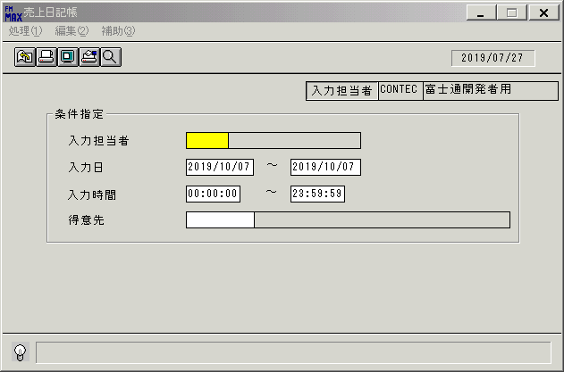
 |  |  | 操作内容 | 「売上日記帳 」ウィンドウを初期表示します。

 |  |  | ２．１．２． [売上日記帳 ]ウィンドウ |  |  | 確認日 | 結果
 |  |  | 画面 | 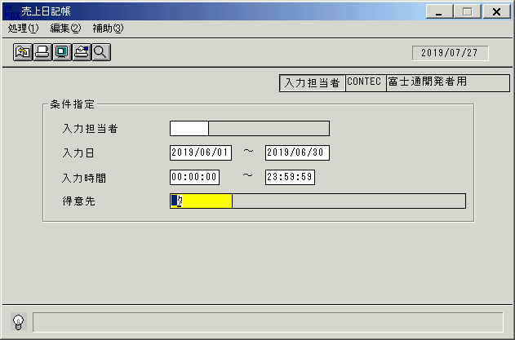
 |  |  | 操作内容 | 「入力日」を設定します。

 |  |  | ２．１．３． [売上日記帳 ]ウィンドウ |  |  | 確認日 | 結果
 |  |  | 画面 | 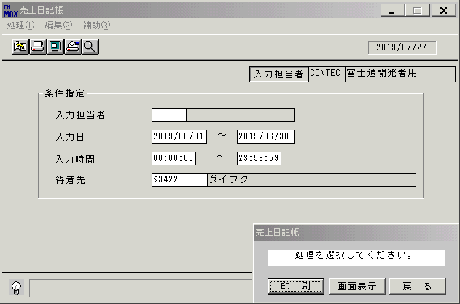
 |  |  | 操作内容 | 得意先を入力します。

 |  |  | ２．１．４． [売上日記帳 ]ウィンドウ - [売上日記帳 ]ウィンドウ |  |  | 確認日 | 結果
 |  |  | 画面
 |  |  | 操作内容 | 「画面表示」ボタンを選択します。

 |  |  | ２．１．５． [売上日記帳 ]ウィンドウ - [プリンタの設定 ]ウィンドウ |  |  | 確認日 | 結果
 |  |  | 画面 | 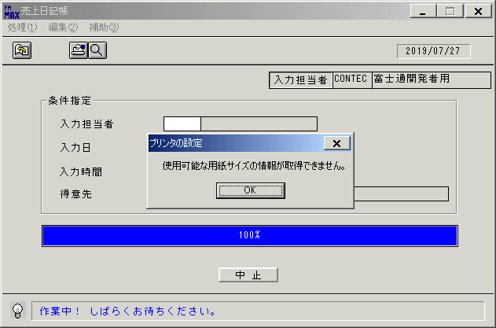
 |  |  | 操作内容 | 「OK」ボタンをクリックします。

 |  |  | ２．１．６． [デスクトップ]ウィンドウ - [売上日記帳･ﾚﾎﾟｰﾄ ]ウィンドウ |  |  | 確認日 | 結果
 |  |  | 画面 | 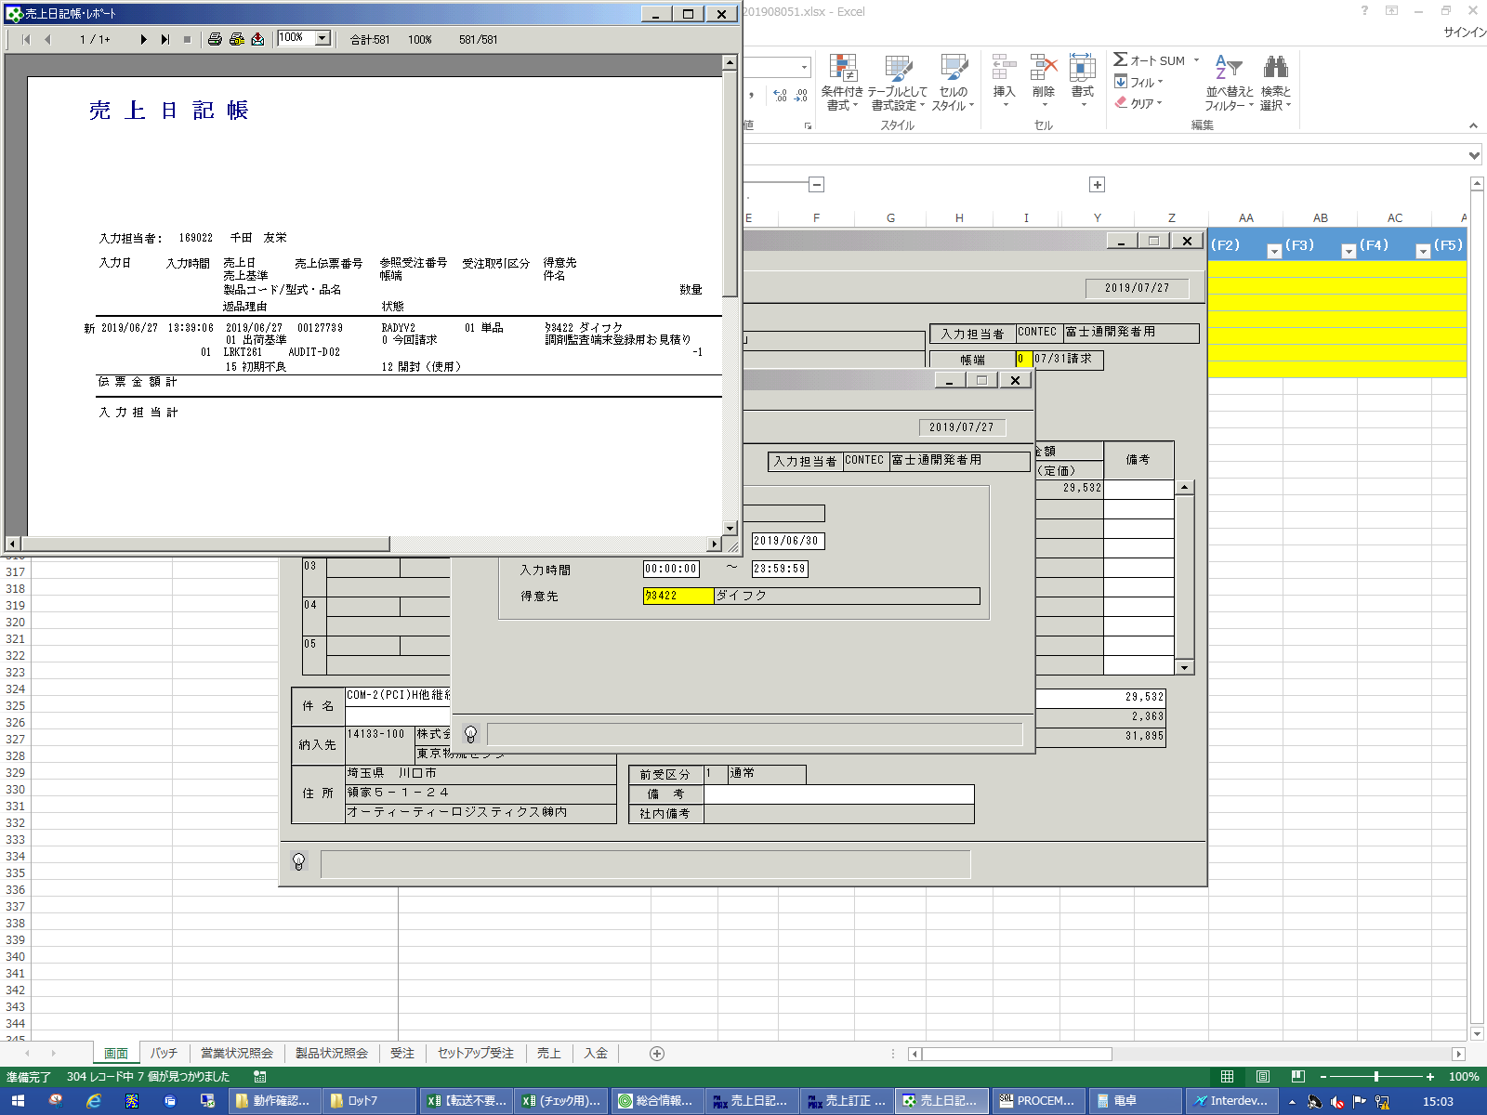
 |  |  | 操作内容 | 「売上日記帳･ﾚﾎﾟｰﾄ 」ウィンドウが表示されますので、最大化します。

 |  |  | ２．１．７． [デスクトップ]ウィンドウ - [売上日記帳･ﾚﾎﾟｰﾄ ]ウィンドウ |  |  | 確認日 | 結果
 |  |  | 画面 | 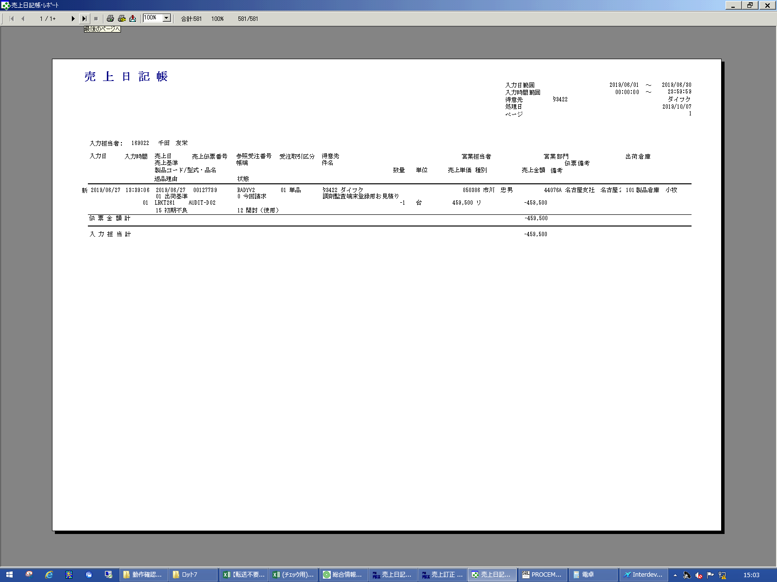
 |  |  | 操作内容 | 「最終ページへ」ボタンをクリックします。

 |  |  | ２．１．８． [デスクトップ]ウィンドウ - [売上日記帳･ﾚﾎﾟｰﾄ ]ウィンドウ |  |  | 確認日 | 結果
 |  |  | 画面 | 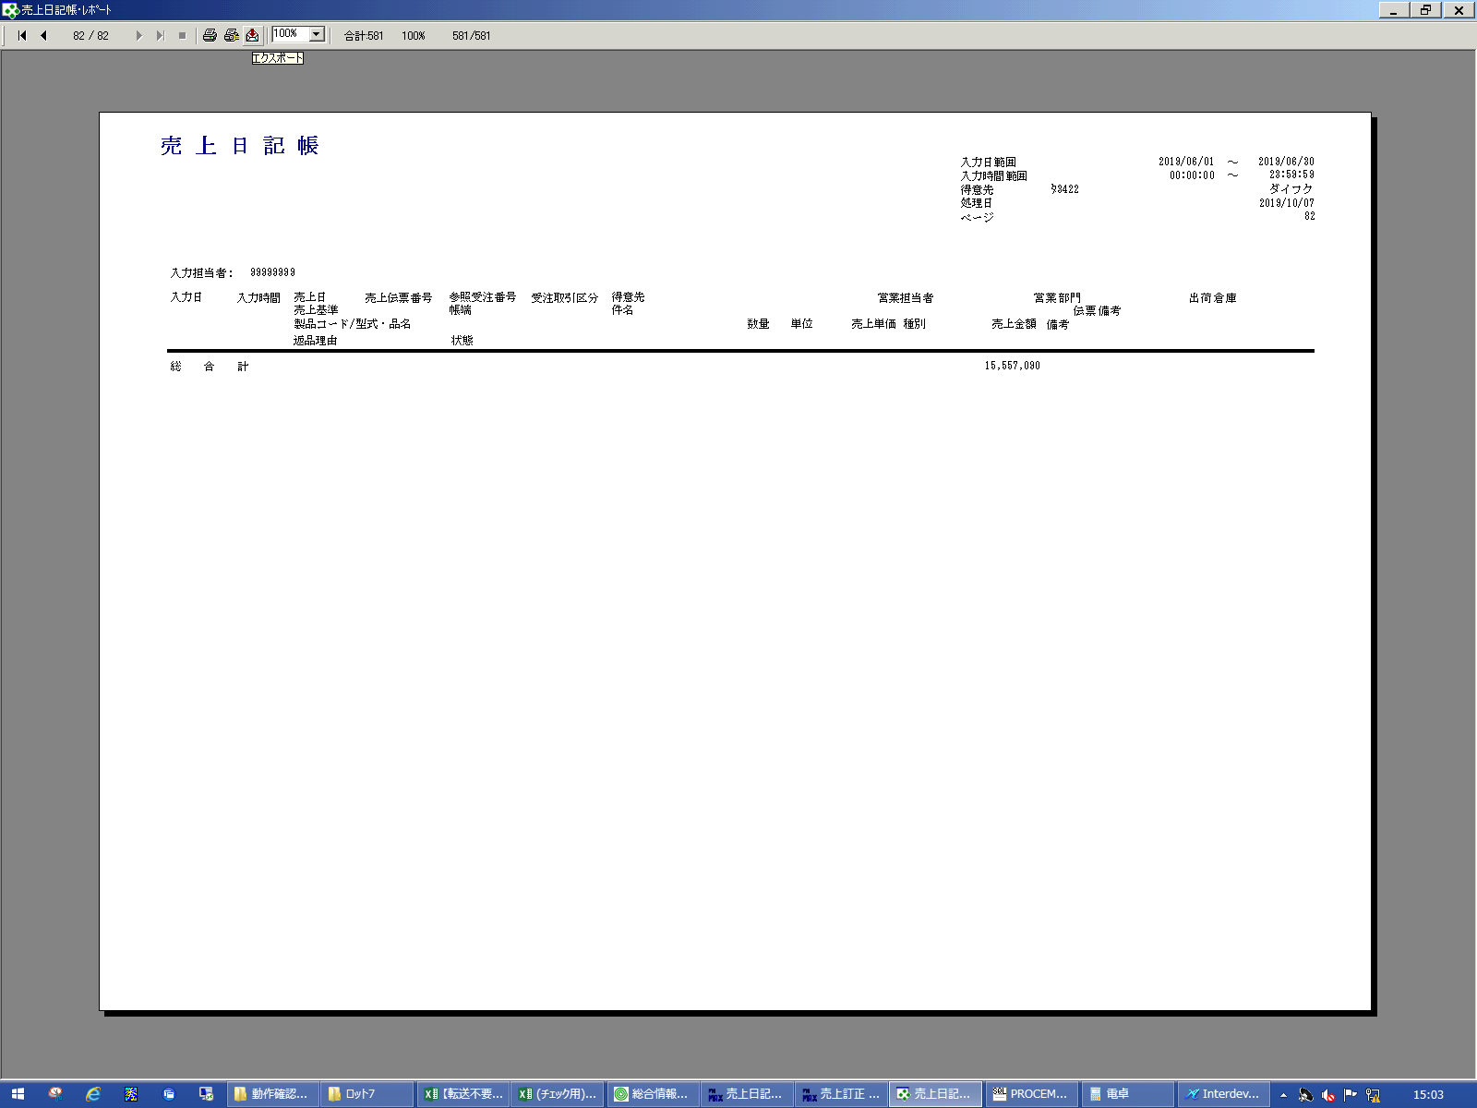
 |  |  | 操作内容 | 「エクスポート」ボタンをクリックします。

 |  |  | ２．１．９．[デスクトップ]ウィンドウ - [エクスポート ]ウィンドウ |  |  | 確認日 | 結果
 |  |  | 画面 | 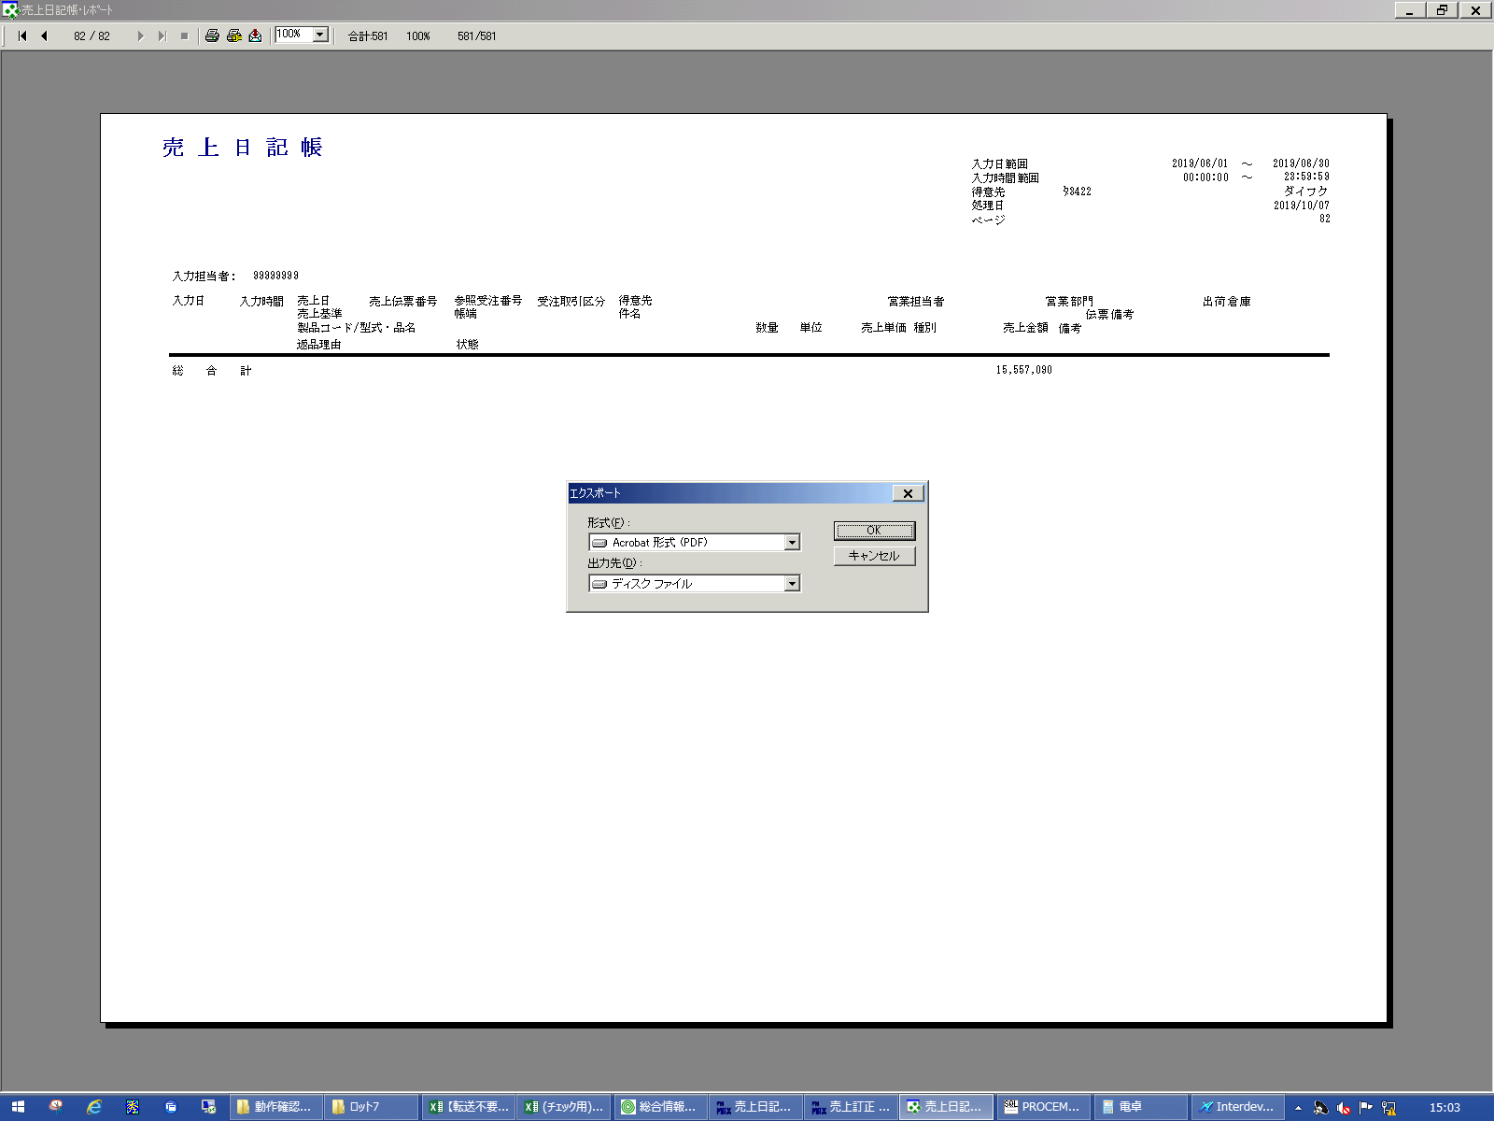
 |  |  | 操作内容 | 「OK」ボタンをクリックします。

 |  |  | ２．１．１０． [デスクトップ]ウィンドウ - [エクスポート オプション ]ウィンドウ |  |  | 確認日 | 結果
 |  |  | 画面 | 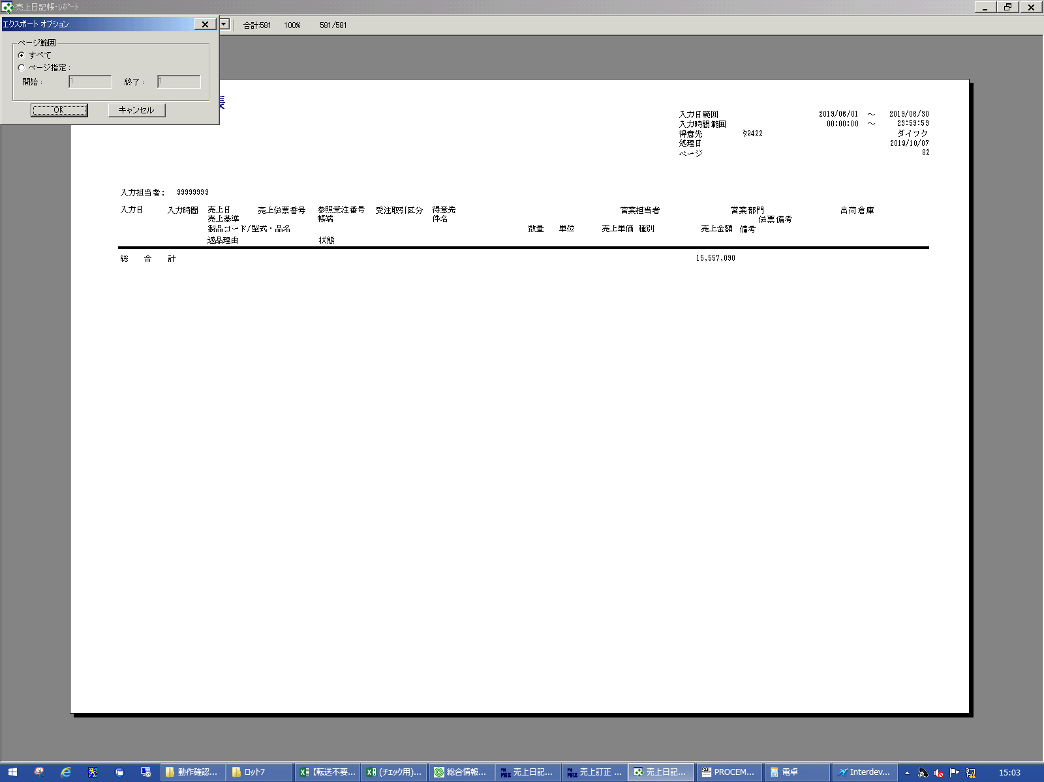
 |  |  | 操作内容 | 「OK」ボタンをクリックします。

 |  |  | ２．１．１１． [デスクトップ]ウィンドウ - [エクスポート ファイルの選択 ]ウィンドウ |  |  | 確認日 | 結果
 |  |  | 画面 | 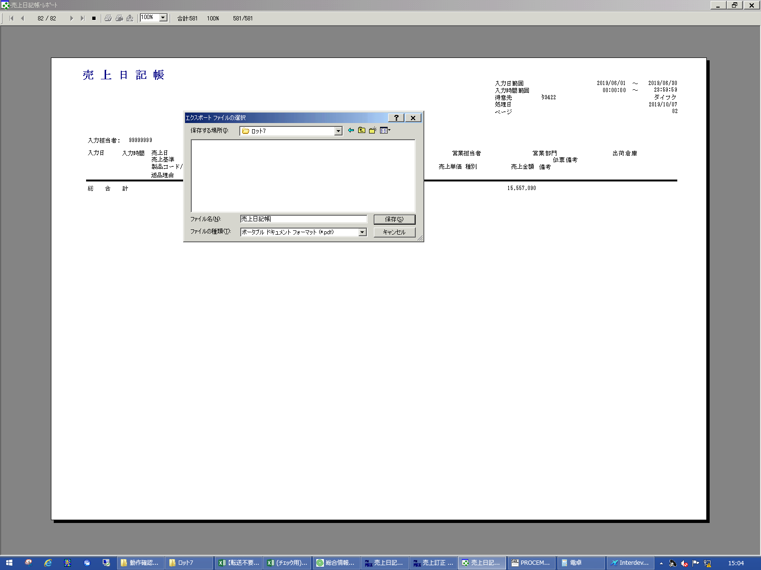
 |  |  | 操作内容 | 「ファイル名」を入力し、「保存」ボタンをクリックします。

 |  |  | ２．１．１２． [デスクトップ]ウィンドウ - [売上日記帳･ﾚﾎﾟｰﾄ ]ウィンドウ |  |  | 確認日 | 結果
 |  |  | 画面 | 
 |  |  | 操作内容 | 「×」ボタンを押して画面を閉じます。

